Лист1
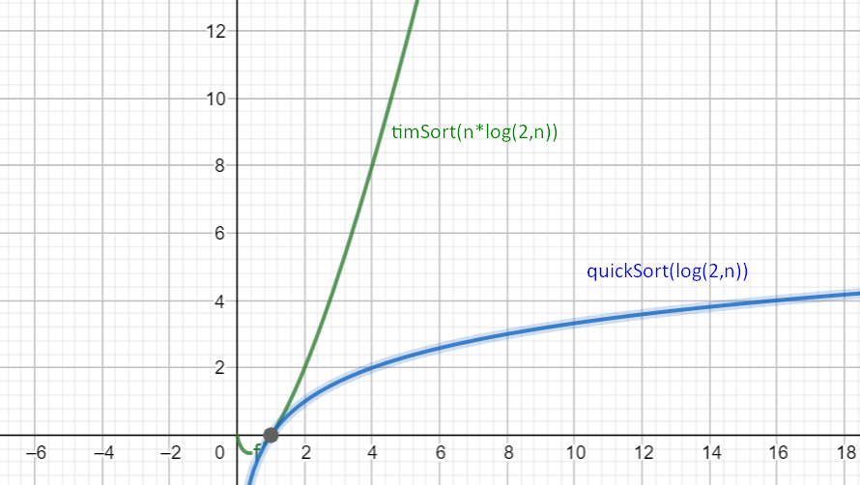
N | timeGnom | timeQuick | timeTim
10 | 0.000 | 0 | 0
100 | 0.000 | 0 | 0
1000 | 0.002 | 0 | 0.002
10000 | 0.158 | 0.001 | 0.04
100000 | 15.656 | 0.01 | 0.5
200000 | 59.534 | 0.017 | 1.605
1000000 |  | 0.099 | 6.3
10000000 |  | 1.066 | 81.92
100000000 |  | 11.777

